Hoja3
TEMA: PROBABILIDAD EN TABLAS CRUZADAS
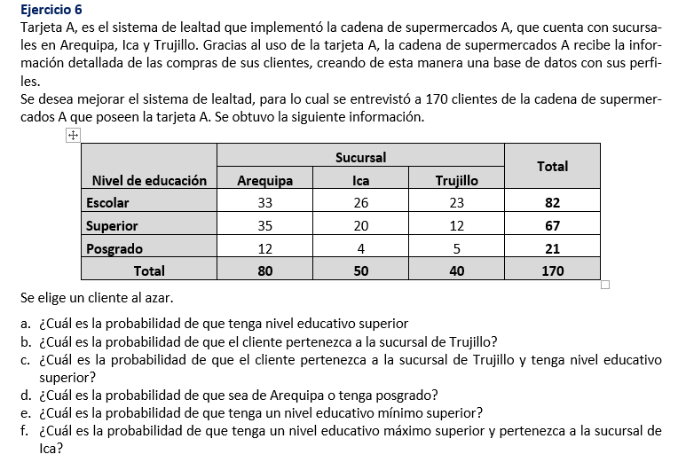
 |  |  |  |  |  |  | TENER EN CUENTA QUE:

 |  |  |  |  |  |  | "O " ---> | UNION | U | P(AUB) = P(A) + P(B) - P(A Ո B)

 |  |  |  |  |  |  | "Y" ----> | INTERSECCION | Ո | P(A Ո B) ---> | IR DIRECTO A LA TABLA

 |  |  |  |  |  |  | No A ----> | COMPLEMENTO | Ac | P(Ac) = 1- P(A)

 |  |  |  |  |  |  | P(A) = n(A)
 |  |  |  |  |  |  | n(Ω )

SOLUCION

 | Nivel de educación | Sucursal |  |  | Total
 |  | Arequipa (A) | Ica (I ) | Trujillo (T)
 | Escolar ( E ) | 33 | 26 | 23 | 82
 | Superior (S) | 35 | 20 | 12 | 67
 | Posgrado (P) | 12 | 4 | 5 | 21
 | Total | 80 | 50 | 40 | 170

 |  |  |  |  | n(Ω)

Preg. A | Formalización: | P(S)

 | Cálculo: | P(S) = | 67/170 | 0.3941

Preg. B | Formalizando: | P(T)

 | Cálculo: | P(T) = | 40/170 | 0.2353

Preg.C | Formalización | P( T Ո S)

 | Cálculo = | P( T Ո S) | 12/170 | 0.0706

 |  | Nivel de educación | Sucursal |  |  | Total
 |  |  | Arequipa (A) | Ica (I ) | Trujillo (T)
 |  | Escolar ( E ) | 33 | 26 | 23 | 82
 |  | Superior (S) | 35 | 20 | 12 | 67
 |  | Posgrado (P) | 12 | 4 | 5 | 21
 |  | Total | 80 | 50 | 40 | 170

Preg. D
 | Formalización | P(A U P)

 | Calculo: | P(A U P) = P( A) + P(P) - P(A Ո P)= |  | 80/170 + 21/170 - 12/170= |  | 0.5235

 |  | Nivel de educación | Sucursal |  |  | Total
 |  |  | Arequipa (A) | Ica (I ) | Trujillo (T)
 |  | Escolar ( E ) | 33 | 26 | 23 | 82
 |  | Superior (S) | 35 | 20 | 12 | 67
 |  | Posgrado (P) | 12 | 4 | 5 | 21
 |  | Total | 80 | 50 | 40 | 170

Preg. E
 | Formalización= | P( S U P)

 | Calculo: | P( S U P) = P(S ) + P(P) - P(S Ո P) |  | 67/170 + 21/170 - 0 |  | 0.5176

 |  | Nivel de educación | Sucursal |  |  | Total
 |  |  | Arequipa (A) | Ica (I ) | Trujillo (T)
 |  | Escolar ( E ) | 33 | 26 | 23 | 82
 |  | Superior (S) | 35 | 20 | 12 | 67
 |  | Posgrado (P) | 12 | 4 | 5 | 21
 |  | Total | 80 | 50 | 40 | 170

Preg. F
 | Formalizacion | P[( EUS) Ո I ]

 | Calculo | P[( EUS) Ո I ]= | P[(E Ո I) U (S Ո I)]

 |  | Nivel de educación | Sucursal |  |  | Total
 |  |  | Arequipa (A) | Ica (I ) | Trujillo (T)
 |  | Escolar ( E ) | 33 | 26 | 23 | 82
 |  | Superior (S) | 35 | 20 | 12 | 67
 |  | Posgrado (P) | 12 | 4 | 5 | 21
 |  | Total | 80 | 50 | 40 | 170

 |  | P[( EUS) Ո I ]= | (26+20)/170 | 0.2706

